关系图
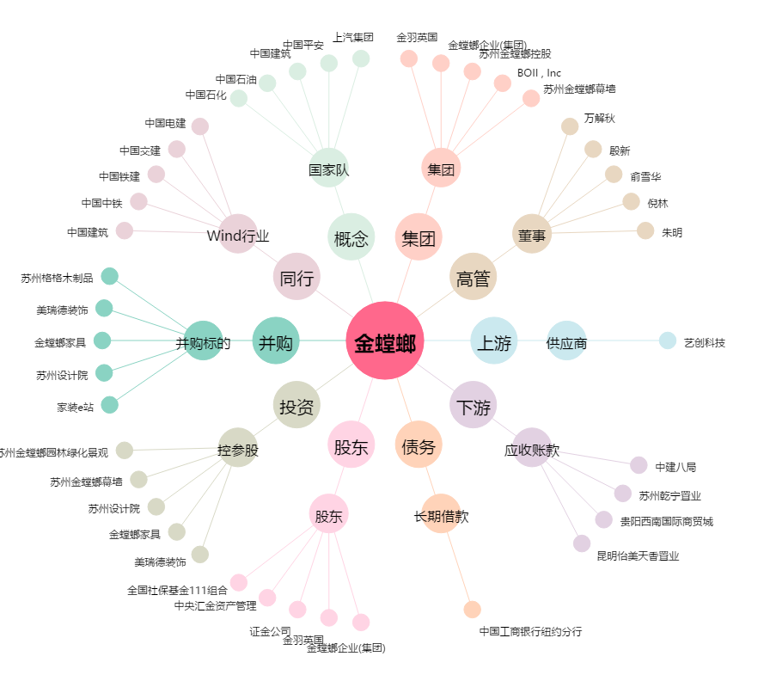
金螳螂[002081.SZ] - 关系概览图

